5_Principal_Hoy
FestiMap Ecuador |  |  |  | Inicio |  | Explorar |  | Plan de viaje |  | Mi cuenta ▾

 |  | 🔍 Buscar: colada morada

 | Hoy y cerca de ti

 | Región ▾ |  | Tipo ▾ |  | Fecha 📅 |  | Ver mapa completo


 |  |  |  |  |  |  | Feria de Saquisilí |  | Ver detalle
 |  | [Mapa con pines de eventos] |  |  |  |  | Saquisilí • 09:00–14:00

 |  |  |  |  |  |  | Fiestas de Quito |  | Ver detalle
 |  |  |  |  |  |  | Quito Centro • 18:00

 |  |  |  |  |  |  | K-Pop Dance Night |  | Ver detalle
 |  |  |  |  |  |  | La Mariscal • 20:00

 |  |  |  |  |  |  | Ruta gastronómica |  | Ver detalle
 |  |  |  |  |  |  | La Floresta • 12:00–16:00

 |  |  |  |  |  |  | Artesanías andinas |  | Ver detalle
 |  |  |  |  |  |  | Otavalo • 10:00–17:00

 | © 2025 FestiMap Ecuador • www.festimapecuador.com • @festimapecuador

20_Explorar_Region
FestiMap Ecuador |  |  | Inicio | Explorar |  |  | Plan de viaje |  |  | Mi cuenta ▾

 | Explorar por región |  |  |  |  | Costa |  | Sierra |  | Amazonía | Galápagos

 | Interés ▾ | Fecha ▾ |  | Buscar… |  |  |  |  | Aplicar

 | 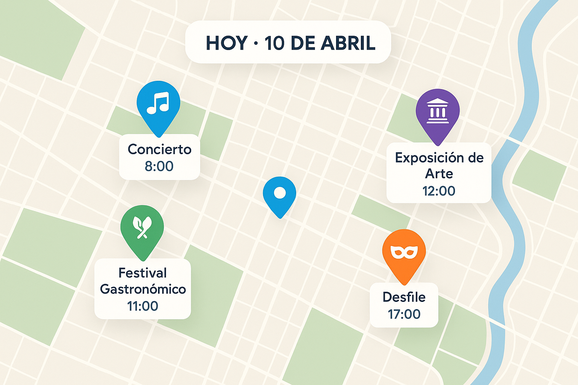 [ Mapa — Sierra ] |  |  |  | Eventos activos en Sierra
 |  |  |  |  |  | Feria de Saquisilí
 |  |  |  |  |  | Jue 09:00–14:00 • Saquisilí
 |  |  |  |  |  | Feria |  | Artesanal |  | Ver detalle
 |  |  |  |  |  | Ver en mapa |  |  | Agregar a mi viaje

 |  |  |  |  |  | Festival del Maíz
 |  |  |  |  |  | Sáb–Dom • Latacunga
 |  |  |  |  |  | Cultura |  | Gastronomía |  | Ver detalle
 |  |  |  |  |  | Ver en mapa |  |  | Agregar a mi viaje

 |  |  |  |  |  | Inti Raymi Museo
 |  |  |  |  |  | 15:00–17:00 • Otavalo
 |  |  |  |  |  | Cultura |  | Museo |  | Ver detalle
 |  |  |  |  |  | Ver en mapa |  |  | Agregar a mi viaje

 |  |  |  |  |  | Mercado de Artesanías
 |  |  |  |  |  | Sáb 07:00–16:00 • Otavalo
 |  |  |  |  |  | Artesanías |  | Feria |  | Ver detalle
 |  |  |  |  |  | Ver en mapa |  |  | Agregar a mi viaje

 |  |  |  |  | « 1 2 3 … Siguiente »

 | Mostrando resultados dentro de tu rango de viaje (12–18 Nov).
 | © 2025 FestiMap Ecuador • www.festimapecuador.com • @festimapecuador

10_Plan_Viaje
FestiMap Ecuador |  |  |  |  | Inicio |  | Explorar |  | Plan de viaje |  |  | Mi cuenta ▾

 | Planifica tu experiencia

 | Fecha inicio 🗓️ |  |  |  | Fecha fin 🗓️

 | Tipo
 | Gastronomía |  | Música |  |  | Cultura |  | Naturaleza |  |  | Arte |  | Todos

 | Rutas (A → B)

 | Origen 📍 |  |  |  |  | Destino 📍 |  |  |  |  | Buscar ruta

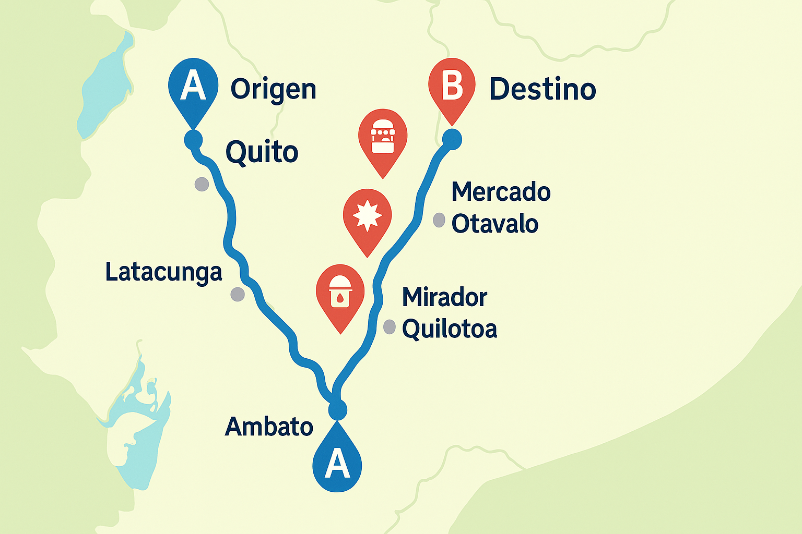
 |  |  |  |  |  |  |  |  | Paradas sugeridas
 |  | [Ruta trazada A → B con pines cercanos] |  |  |  |  |  |  |  | Feria de Saquisilí |  | +
 |  |  |  |  |  |  |  |  |  | Jue 09:00–14:00

 |  |  |  |  |  |  |  |  |  | Mercado de Otavalo |  | +
 |  |  |  |  |  |  |  |  |  | Sáb 07:00–16:00

 |  |  |  |  |  |  |  |  |  | Ruta de colada morada |  | +
 |  |  |  |  |  |  |  |  |  | Noviembre

 |  |  |  |  |  |  |  |  |  | Mirador Quilotoa |  | +
 |  |  |  |  |  |  |  |  |  | Todo el día

 | Guardar ruta |  |  | Ver itinerario |  |  |  | Radio de proximidad a la ruta: 2–5 km ▾

 | © 2025 FestiMap Ecuador • www.festimapecuador.com • @festimapecuador

